Лист1
Название | Цена | Изображение
Мышь A4Tech Bloody V7 game mouse Black USB | 1104 | 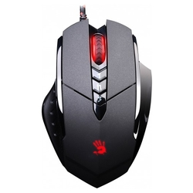
Мышь Logitech G G102 Prodigy Black USB | 1339 | 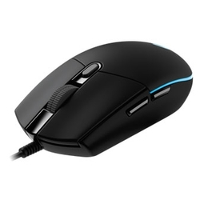
Мышь Logitech M170 Wireless Mouse Black-Grey USB | 420 | 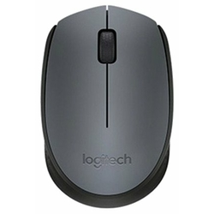
Мышь A4Tech X-710BK Black USB | 960 | 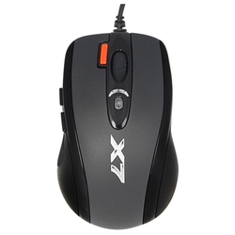
Мышь Logitech Mouse M90 Black USB | 289 | 